2Dリソース
モルモットホイーラン_仕様書_2Dリソース

仕様書：2Dリソース

トップページ
 | テクスチャ
2Dリソース

 | ファイル名 | サイズ | 説明 | 拡張子

 | title_logo.png | 120×800 | ゲームのタイトルが書かれているロゴ | png

 | 特徴

 | 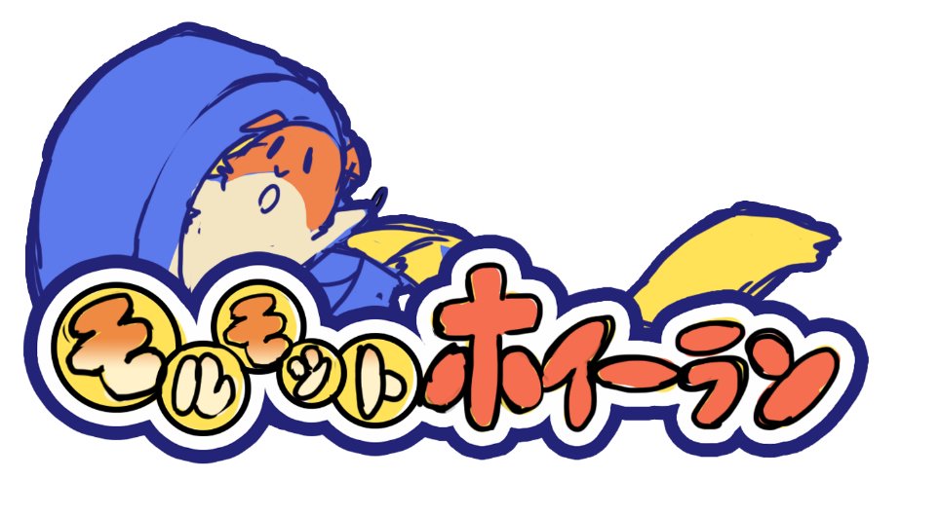 |  | ・

 | ファイル名 | サイズ | 説明 | 拡張子

 | pushgamestart_logo.png | 96×960 | PUSH GAMESTARTの文字でゲームを進めされる為のロゴ | png

 | 特徴

 |  |  | ・

 | ファイル名 | サイズ | 説明 | 拡張子

 | gamestart_logo.png | 80×480 | ゲーム本編に進めさせる為のロゴ | png

 | 特徴

 |  |  | ・

 | ファイル名 | サイズ | 説明 | 拡張子

 | datadelete_logo.png | 80×560 | ゲームデータ消去の案内を表示する為のロゴ | png

 | 特徴

 |  |  | ・

 | ファイル名 | サイズ | 説明 | 拡張子

 | datadeletecheck_logo.png | 80×820 | ゲームデータ消去の確認を表示する為のロゴ | png

 | 特徴

 |  |  | ・

 | ファイル名 | サイズ | 説明 | 拡張子

 | datadeletecomplete_logo.png | 96×720 | ゲームデータの消去が完了した時に表示する時のロゴ | png

 | 特徴

 |  |  | ・

 | ファイル名 | サイズ | 説明 | 拡張子

 | gameend_logo.png | 96×480 | ゲーム終了の案内を表示する為のロゴ | png

 | 特徴

 |  |  | ・

 | ファイル名 | サイズ | 説明 | 拡張子

 | gameendcheck_logo.png | 80×820 | ゲーム終了の確認を表示する為のロゴ | png

 | 特徴

 |  |  | ・

 | ファイル名 | サイズ | 説明 | 拡張子

 | yes_logo.png | 80×90 | 「はい」を表示する為のロゴ | png

 | 特徴

 |  |  | ・

 | ファイル名 | サイズ | 説明 | 拡張子

 | no_logo.png | 80×135 | 「いいえ」を表示する為のロゴ | png

 | 特徴

 |  |  | ・

 | ファイル名 | サイズ | 説明 | 拡張子

 | title_background.png | 1080×1920 | ゲームに使われている背景。ゲームの雰囲気が分かるように | png

 | 特徴

 | 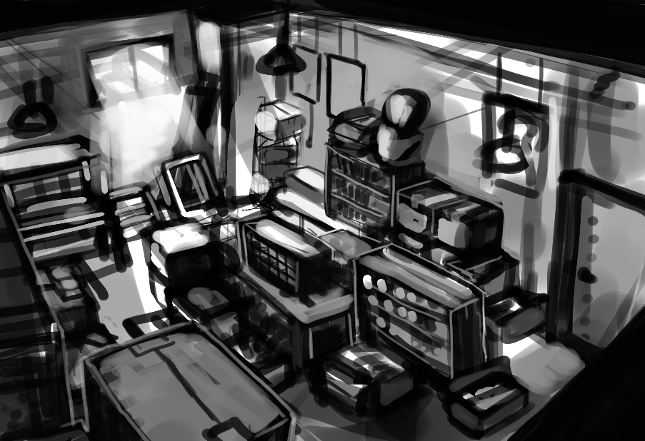 |  | ・

 | ファイル名 | サイズ | 説明 | 拡張子

 | eye_catching.png | 1080×1920 | 画面（シーン）を切り替える為に使用する背景。 | png

 | 特徴

 | 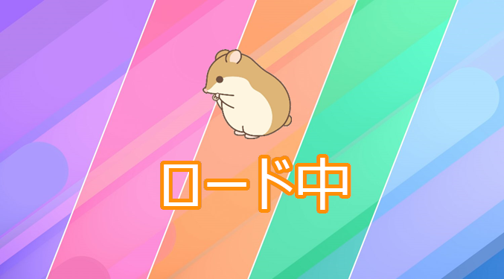 |  | ・

 | ファイル名 | サイズ | 説明 | 拡張子

 | fade_in.png | 1080×1920 | ゲームを終了する時に使用する背景。背景色は黒 | png

 | 特徴

 |  |  | ・

 | ファイル名 | サイズ | 説明 | 拡張子

 | select_stage_logo_1(1～5).png | 100×320 | ステージ名が書かれているロゴ | png

 | 特徴

 |  |  | ・

 | ファイル名 | サイズ | 説明 | 拡張子

 | select_stage_image_1(1～5).png | 550×1000 | ステージのイメージを書かれている(スクリーンショット) | png

 | 特徴

 |  |  | ・

ステージ１

 | ファイル名 | サイズ | 説明 | 拡張子

 | select_back.png | 300×650 | プレイヤーがステージ名や難易度を教えてくれる土台 | png

 | 特徴

 |  |  | ・

 | ファイル名 | サイズ | 説明 | 拡張子

 | select_description_1(1～5).png | 300×650 | プレイヤーがステージ名や難易度を教えてくれる | png

 | 特徴

 |  |  | ・

 | ファイル名 | サイズ | 説明 | 拡張子

 | select_background.png | 1080×1920 | ステージセレクト使用する背景 | png

 | 特徴

 | 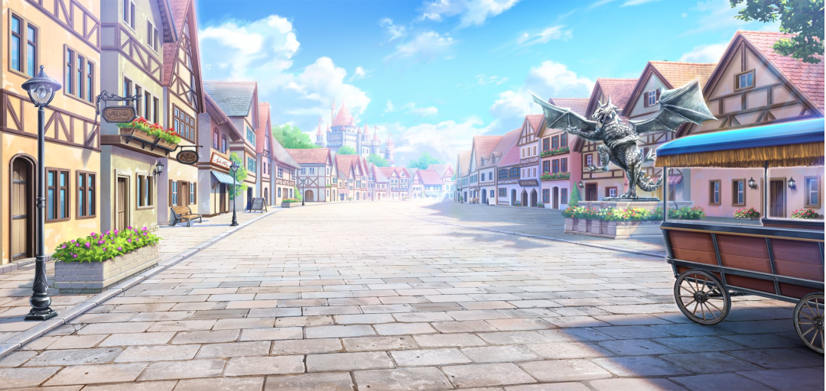 |  | ・

 | ファイル名 | サイズ | 説明 | 拡張子

 | select_scroll.png | 300×1920 | ステージスクロール画面での土台(透明度もある) | png

 | 特徴

 |  |  | ・

 | ファイル名 | サイズ | 説明 | 拡張子

 | select_stageclear.png | 130×300 | ステージをクリアしている事を教えてくれるロゴ | png

 | 特徴

 |  |  | ・

 | ファイル名 | サイズ | 説明 | 拡張子

 | game_clear_logo.png | 260*700 | プレイヤーがゴールした時に表示するロゴ | png

 | 特徴

 |  |  | ・灰色をベースにフォントカラーは白で記載

ステージクリア

 | ファイル名 | サイズ | 説明 | 拡張子

 | game_allclear_logo.png | 260*1000 | 最終ステージでプレイヤーがゴールした時に表示するロゴ | png

 | 特徴

 |  |  | ・灰色をベースにフォントカラーは白で記載

CONGRATURATION!!

 | ファイル名 | サイズ | 説明 | 拡張子

 | game_pause_logo.png | 260*700 | ポーズ画面に遷移される際に表示するロゴ | png

 | 特徴

 |  |  | ・灰色をベースにフォントカラーは白で記載

ポーズ

 | ファイル名 | サイズ | 説明 | 拡張子

 | game_redo_logo.png | 170*900 | ステージ自体をやり直すロゴ | png

 | 特徴

 |  |  | ・橙色をベースにフォントカラーは白で記載

ステージをやりなおす

 | ファイル名 | サイズ | 説明 | 拡張子

 | game_select_logo.png | 170*900 | ステージセレクトに戻すためのロゴ | png

 | 特徴

 |  |  | ・橙色をベースにフォントカラーは白で記載

他のステージを選ぶ

 | ファイル名 | サイズ | 説明 | 拡張子

 | game_back_logo.png | 170*900 | ゲーム本編に戻る為のロゴ | png

 | 特徴

 |  |  | ・橙色をベースにフォントカラーは白で記載

ゲームに戻る

 | ファイル名 | サイズ | 説明 | 拡張子

 | game_check_logo.png | 170*900 | 遊び方を確認するためのロゴ | png

 | 特徴

 |  |  | ・橙色をベースにフォントカラーは白で記載

遊び方の確認

 | ファイル名 | サイズ | 説明 | 拡張子

 | game_retry.png | 170*900 | もう一度遊べると教えるロゴ | png

 | 特徴

 |  |  | ・橙色をベースにフォントカラーは白で記載

もう一度遊ぶ

 | ファイル名 | サイズ | 説明 | 拡張子

 | game_proceed.png | 170*900 | 次のステージに進めさせるロゴ | png

 | 特徴

 |  |  | ・橙色をベースにフォントカラーは白で記載

次のステージを遊ぶ

 | ファイル名 | サイズ | 説明 | 拡張子

 | game_tutorial_message.png | 170*1500 | チュートリアルに使われるメッセージ | png

 | 特徴

 |  |  | ・チュートリアルに使われるメッセージのフォントはメイリオ。 ・フォントカラーは白

カラマリテープの世界へようこそ。
このステージでは操作方法とクリア条件について説明するよ。

 | ファイル名 | サイズ | 説明 | 拡張子

 | game_tutorial_serit.png | 170*1500 | チュートリアルに使われるメッセージの下に貼っている土台 | png

 | 特徴

 |  |  | 背景色は薄い茶色

